SETUP
Arranjo experimental
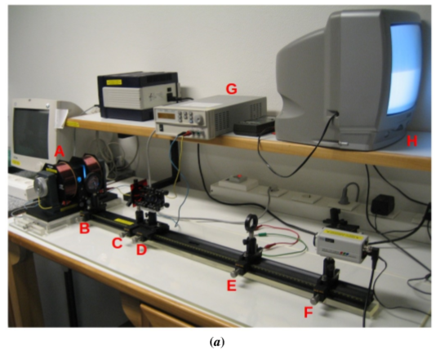
 | (a) | Legenda

 |  | A | Lâmpada de cádmio envolta pelas bobines que criam o campo magnético
 |  | B | Lente colimadora
 |  | C | Filtro colorido que permite a selecção da risca vermelha do cádmio
 |  | D | Interferómetro de Fabri-Perot
 |  | E | Lente de focagem
 |  | F | Câmara digital, ligada à televisão
 |  | G | Fonte de tensão, que gera corrente nas bobines
 |  | H | Televisão para visualização do padrão de interferência

 |  | Imagem obtida no monitor para campo nulo
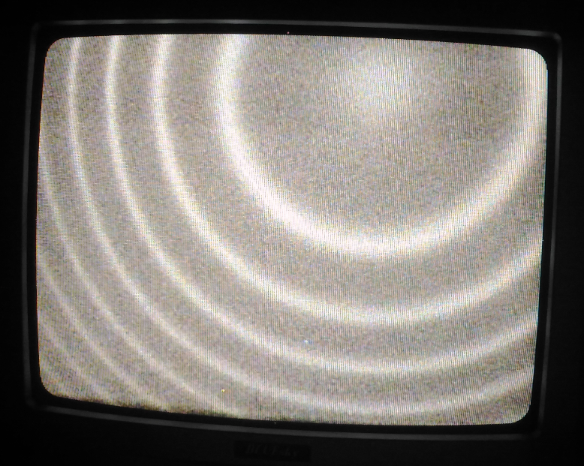

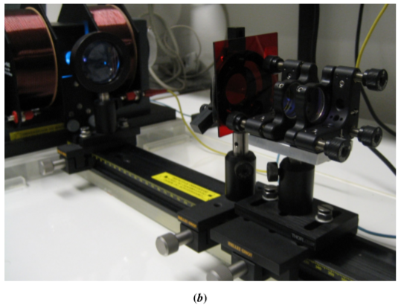

 |  | O vídeo abaixo mostra as franjas de interferência geradas pelo levantamento da degenerescência dos níveis de energia por efeito de Zeeman, num interferómetro de Fabri-Perot. É visível o aumento do espaçamento entre estas franjas à medida que se aumenta a intensidade do campo magnético. Notar que as franjas π (correspondentes a ΔmL=0) não se deslocam.

 |  | https://youtu.be/KfwjI77AQCI

 |  |  | Não é fácil determinar quando se obtêm aqueles valores exactos para a fracção fB por observação da imagem obtida no monitor.
 |  |  | Os valores mín e máx de I para cada fB dão o intervalo de valores da intensidade da corrente para os quais a imagem aparenta aquele espaçamento.
 |  |  | Para fB=1, o valor 3.89 A corresponde ao limite máximo da intensidade da corrente conseguida com a fonte utilizada.

1ªAnálise
Análise de dados:
Para cada um dos espaçamentos entre as franjas de interferência construtiva têm-se um valor máximo e um valor mínimo de intensidade da corrente. Através da equação:
$$\text{B}\text{ = 0.170}\text{I}$$
Calculou-se o valor máximo e mínimo intensidade do campo magnético.
Da teoria sabe-se que:
$$\text{μ}\text{B}\text{ =}\frac{hc}{2t}\frac{f_{B}}{\overline{B}}$$
A partir dos valores experimentais é possível traçar um gráfico da intensidade do campo magnético em função do espaçamento (Graf.1). O inverso do declive desse gráfico seria $\frac{f_{B}}{\overline{B}}$ , logo:
$$\text{μ}\text{B} \text{=}\frac{hc}{2t}\frac{1}{z}$$
A incerteza associada a $\text{μ}\text{B}$, fazendo a propagação das incertezas:
$$σ_{\text{μ}\text{B}}=\frac{∂\text{μ}\text{B}}{∂z}×σ_{z}$$
$$σ_{\text{μ}\text{B}}=\frac{hc}{2t}\frac{1}{z^{2}}×σ_{z}$$
O valor obtido experimentalmente para o magnetão de Bohr foi:
$${\text{μ}}_{B}\text{=(1,09}±0,09)×{10}^{−23} J/T$$
Com um desvio percentual de 15%.
A partir do gráfico 1 podemos observar que o valor da intensidade do campo magnético quando $f_{B}=1$ encontra se mais afastado da reta de ajusto, isto deve-se ao facto que o valor lido da intensidade da corrente corresponde ao limite máximo da intensidade da corrente conseguida com a fonte utilizada. Por isso para obter um melhor ajuste, numa 2ª Análise iremos ignorar o valor de $f_{B}$=1.
Da teoria é possível retirar as equações que se seguem:
$$n=\frac{2t}{λ_{0}}$$
$$\text{λ}\text{B} =\frac{2t}{n+f_{B}}$$
E através da manipulação de algumas expressões chegamos às seguintes relações:
$$Δv=\frac{μ_{B}}{h}×B$$
$$Δλ=−\frac{Δv×\text{λ}\text{B}×{\text{λ}}_{0}}{c}$$
A partir da obtenção destes dados, é possível representar os gráficos de ∆𝑣 e de ∆𝜆 em função da intensidade do campo magnético, com o objetivo de verificar a interação de Zeeman em função do campo magnético.
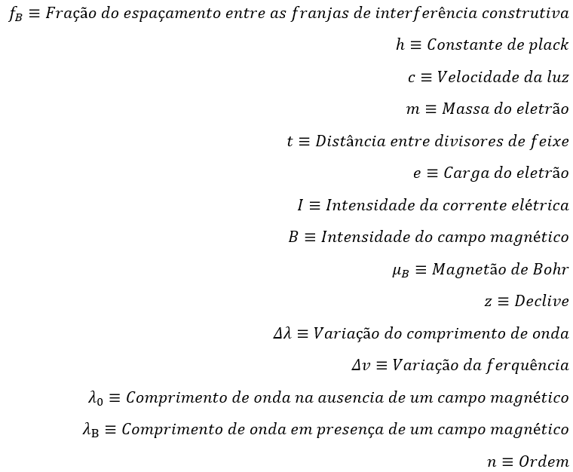
 | I (A) |  | B (T) |  | (T) | (m) | Δ𝑣 (Hz) | Δ𝜆 (m)
fB | mín | máx | mín | máx
0 | 0 | 0 | 0 | 0 | 0 | 6.438E-07 | 0 | 0
0.33333333333 | 1.36 | 1.58 | 0.23 | 0.27 | 0.25 | 6.4379488302E-07 | 2.75E+09 | -3.80E-12
0.5 | 2.11 | 2.53 | 0.36 | 0.43 | 0.39 | 6.4379232456E-07 | 4.12E+09 | -5.70E-12
0.66666666667 | 2.90 | 3.24 | 0.49 | 0.55 | 0.52 | 6.4378976613E-07 | 5.49E+09 | -7.60E-12
1 | 3.85 | 3.89 | 0.65 | 0.66 | 0.66 | 6.4378464931E-07 | 8.24E+09 | -1.14E-11
Gráfico da intensidade do campo magnético em função do espaçamento (Graf.1)
Constantes
h (J.s) | 6.6261E-34 |  |  |  |  |  |  |  |  | 1.09E-23
c (m/s) | 2.9979E+08 |  |  |  |  | 0.67 | 0.03
e (C) | 1.6022E-19 |  |  |  |  | 0.06 | 0.03 |  |  | 9E-25
(m) | 6.438E-07 |  |  |  |  | 0.978 | 0.04
(J/T) | 9.2742E-24 |  |  |  |  | 135 | 3 |  | Desvio Percentual
m (kg) | 9.1094E-31 |  |  |  |  | 0.3 | 0.006 |  | 15%
Gráfico de Δ𝑣 em função da intensidade do campo magnético (Graf.2)
Distância entre divisores de feixe

t (m) | 0.0135 |  |  |  |  | 1.2E+10 | -2E+08
 |  |  |  |  |  | 1E+09 | 4E+08
 |  |  |  |  |  | 0.978 | 5E+08
 |  |  |  |  |  | 135 | 3
z | b |  |  |  |  | 4E+19 | 8E+17
Gráfico de Δ𝜆 em função da intensidade do campo magnético (Graf.3)
σ(z) | σ(b)
R² | Erro-Padrão
F Regressão | gl Residual
SQ Regressão | SQ Residual |  |  |  |  | -1.7E-11 | 3E-13
 |  |  |  |  |  | 1E-12 | 6E-13
 |  |  |  |  |  | 0.978 | 7E-13
 |  |  |  |  |  | 135 | 3
 |  |  |  |  |  | 7E-23 | 2E-24

2ªAnálise
Nesta segunda análise o valor experimental obtido para o magnetão de bohr foi:
$${\text{μ}}_{B}\text{=(}9,4±0,2)×{10}^{−24} J/T$$
Com um desvio percentual de 1%.
Observa se assim a obtenção de melhores resultados experimentais com um erro menor associado ao magnetão de borh e um desvio percentual consideravelmente menor.
 | I (A) |  | B (T) |  | (T) | (m) | Δ𝑣 (Hz) | Δ𝜆 (m)
fB | mín | máx | mín | máx
0 | 0.00 | 0.00 | 0.00 | 0.00 | 0.00 | 6.438E-07 | 0.00 | 0.00
0.33333333333 | 1.36 | 1.58 | 0.23 | 0.27 | 0.25 | 6.4379488302E-07 | 2.35E+09 | -3.25E-12
0.5 | 2.11 | 2.53 | 0.36 | 0.43 | 0.39 | 6.4379232456E-07 | 3.53E+09 | -4.88E-12
0.66666666667 | 2.90 | 3.24 | 0.49 | 0.55 | 0.52 | 6.4378976613E-07 | 4.71E+09 | -6.51E-12
Gráfico da intensidade do campo magnético em função do espaçamento (Graf.1)
Constantes
h (J.s) | 6.6261E-34 |  |  |  |  |  |  |  |  | 9.4E-24
c (m/s) | 2.9979E+08 |  |  |  |  | 0.79 | -0.003
e (C) | 1.6022E-19 |  |  |  |  | 0.02 | 0.007 |  |  | 2E-25
(m) | 6.438E-07 |  |  |  |  | 0.999 | 0.007
(J/T) | 9.2742E-24 |  |  |  |  | 2688 | 2 |  | Desvio Percentual
m (kg) | 9.1094E-31 |  |  |  |  | 0.15 | 0.0001 |  | 1%
Gráfico de Δ𝑣 em função da intensidade do campo magnético (Graf.2)
Conclusão:
O estudo para o conjunto de valores $f_{B}=\text{\{0,}\frac{1}{3}\text{,}\frac{1}{2}\text{,}\frac{2}{3}\text{\}}$(2ª Análise) é onde se obtém um desvio percentual menor para o valor do magnetão de Bohr.
A partir da representação dos gráficos $Δλ$ e $Δv$ em função de B, foi verificada uma alteração muito pequena do comprimento de onda com a mudança da intensidade do campo magnético ($1,2×{10}^{−11}m/T$= Declive de $Δλ$/T (2ªAnálise)). E também quando é aumentado o B, a variação da frequência aumenta linearmente.
Distância entre divisores de feixe

t (m) | 0.0135 |  |  |  |  | 9.0E+09 | 3E+07
 |  |  |  |  |  | 2E+08 | 6E+07
 |  |  |  |  |  | 0.999 | 7E+07
 |  |  |  |  |  | 2688 | 2
z | b |  |  |  |  | 1E+19 | 9.0089862732E+15
Gráfico de Δ𝜆 em função da intensidade do campo magnético (Graf.3)
σ(z) | σ(b)
R² | Erro-Padrão
F Regressão | gl Residual
SQ Regressão | SQ Residual |  |  |  |  | -1.24E-11 | -4E-14
 |  |  |  |  |  | 2E-13 | 8E-14
 |  |  |  |  |  | 0.999 | 9E-14
 |  |  |  |  |  | 2687 | 2
 |  |  |  |  |  | 2E-23 | 2E-26

